Ёжики
 |  | 8 (800) 511-64-30 Бесплатно по России |  | 8 (977) 831-44-26 подключен WhatsApp |  | positarium.ru |  | mail@positarium.ru |  | Итого, шт | Сумма
Фото | Артикул | Название | Цена, руб | Наличие, шт (или под заказ) | Срок производства | Минимальный заказ производство | В коробе | Заказ / шт заполняет клиент | Сумма, руб | 0 | - ₽
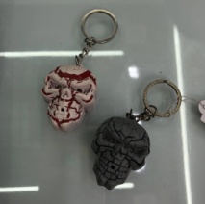 | 7009-0001 | Световой брелок-кричалка «Череп» | 78.00 ₽ | Под заказ | 20-30 дней | 720 | 720 | 0 | 0
 | 7009-0002 | Световой брелок-кричалка «Свинка» | 78.00 ₽ | Под заказ | 20-30 дней | 720 | 720 | 0 | 0
 | 7009-0003 | Световой брелок-кричалка «Лапка» | 81.25 ₽ | Под заказ | 20-30 дней | 720 | 720 | 0 | 0
 | 7009-0004 | Световой брелок-кричалка «Обезьянка» | 84.50 ₽ | Под заказ | 20-30 дней | 720 | 720 | 0 | 0
 | 7009-0005 | Световой брелок-кричалка «Лесные обитатели» | 78.00 ₽ | Под заказ | 20-30 дней | 720 | 720 | 0 | 0

